Sheet1
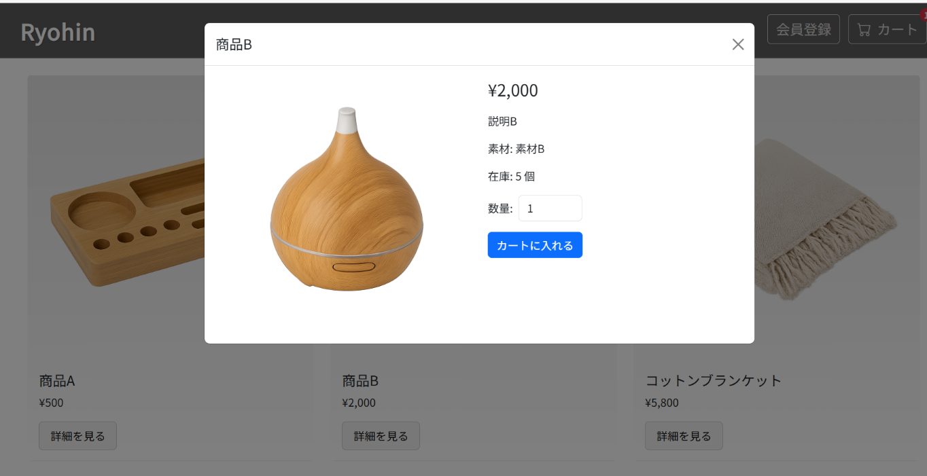
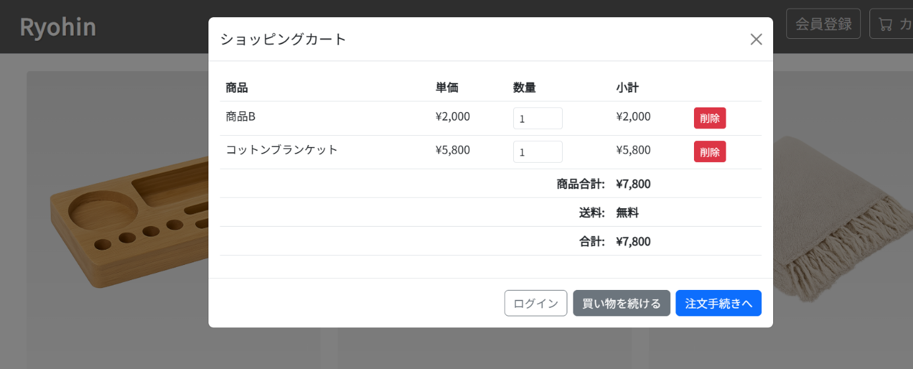
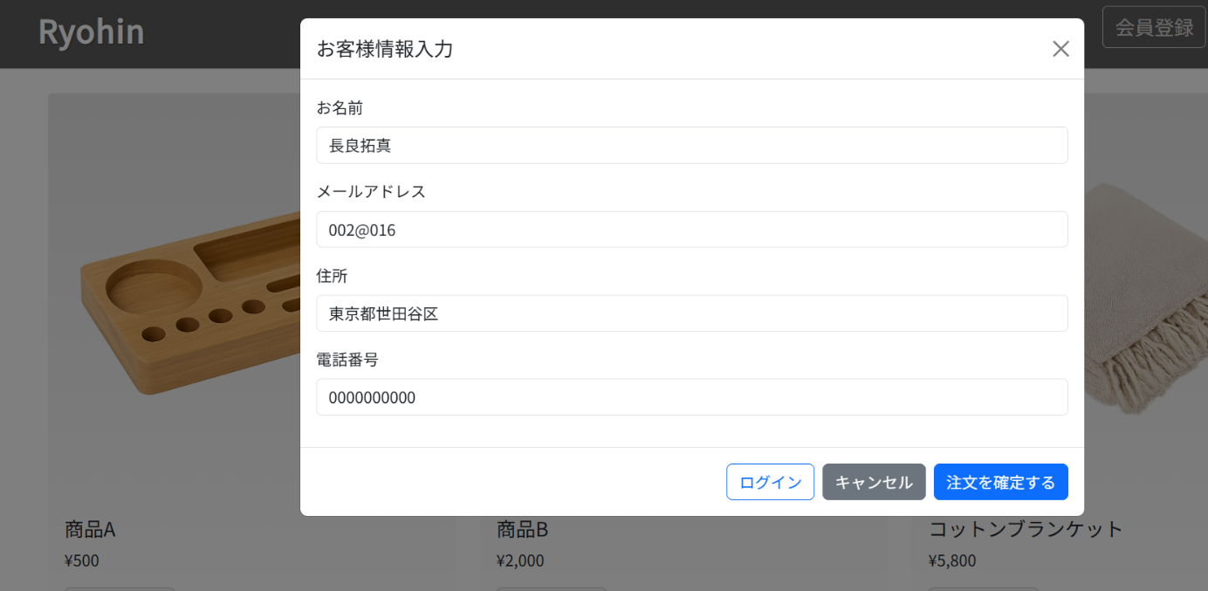
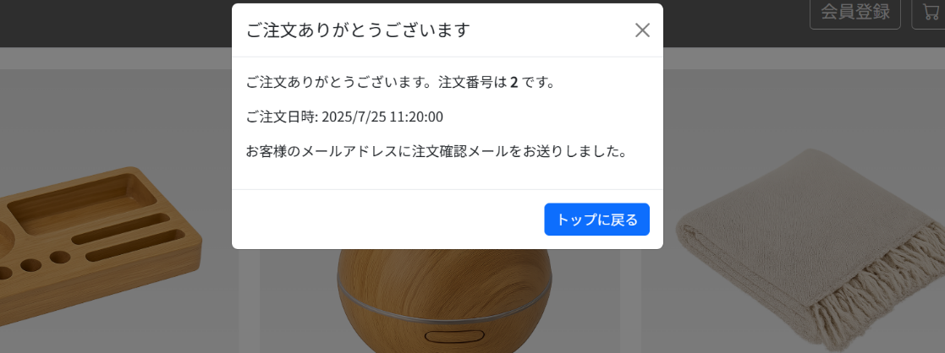
ST-NF-001 | 全体 | ユーザビリティ | アプリケーション全体の画面遷移や操作感がスムーズで分かりやすいか | - | 1. 商品一覧表示からカート操作、注文完了までの一連の流れを、初めて使うユーザーの視点で操作してみる。 | 1. 画面遷移が自然で、次に何をすればよいか迷わないこと。
 |  |  |  |  | 2. 各画面のボタンやリンクの文言、配置を確認する。 | 2. ボタンやリンクの文言が操作内容を的確に表していること。
 |  |  |  |  |  | 3. 全体を通してストレスなく操作できること。

